01
河源展兴模具有限公司
地址：中国广东省河源市源城区高塘工业园 邮编：517000
TEL :（86）0762 - 3268780/3268063 FAX :（86）0762 - 3268780 E-MAIL: gxmold2010@163.com

TO：
ATTN： |  |  |  |  |  |  |  |  |  | DATE :
FROM： |  |  |  |  |  |  |  |  |  | TOTAL PAGE : | 共1页
工模报价

Item No. 序号 | Item Description 项目内容 | Material 物料 | Cavities 件 | Up套 | 图片 | Mould Size(L*W*H) 工模尺寸 | Mould Prices 模价(RMB) | 钢材/钢料硬度 | 日产能（啤）/机台大小 | 胶件重量（g) | Remark备注
1 | 水桌主体 | PP | 1 | 1 | 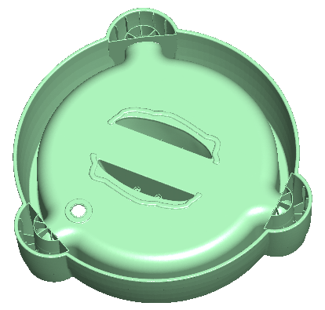 | 90*90*80 | ￥237,000.00 | 718H | 3000/150T | 32
2 | 顶部桌面 | PP | 1 | 1 | 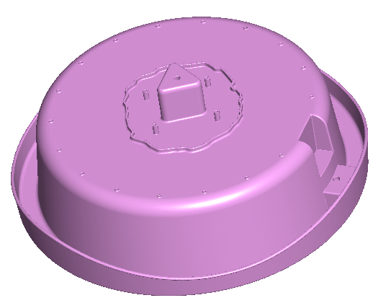 | 60*60*56 | ￥100,000.00 | 718H | 3000/150T | 25
3 | 腿 | PP | 2 | 0.67 | 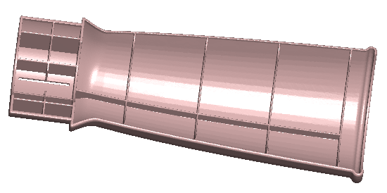 | 65*65*56 | ￥103,000.00 | 718H | 3000/60-80T | 17

工模 ( 注塑模) - 套 |  |  |  |  |  | Total 人民币 | ￥440,000.00
Note： | 1.First shot time ( 试模期 ) :35天试55天交(工作日）
 | 2. 此报价含税
 | 3. Payment ( 付款 )：Deposit (首期) - 40%；After 1ST Test Shot (中期) - 30% ；Within 60 days after delivery (尾期) - 30%.
 | 4.Validity(有效期):
客户确认签名（盖章）：

